Modelo de Chen (Simple)
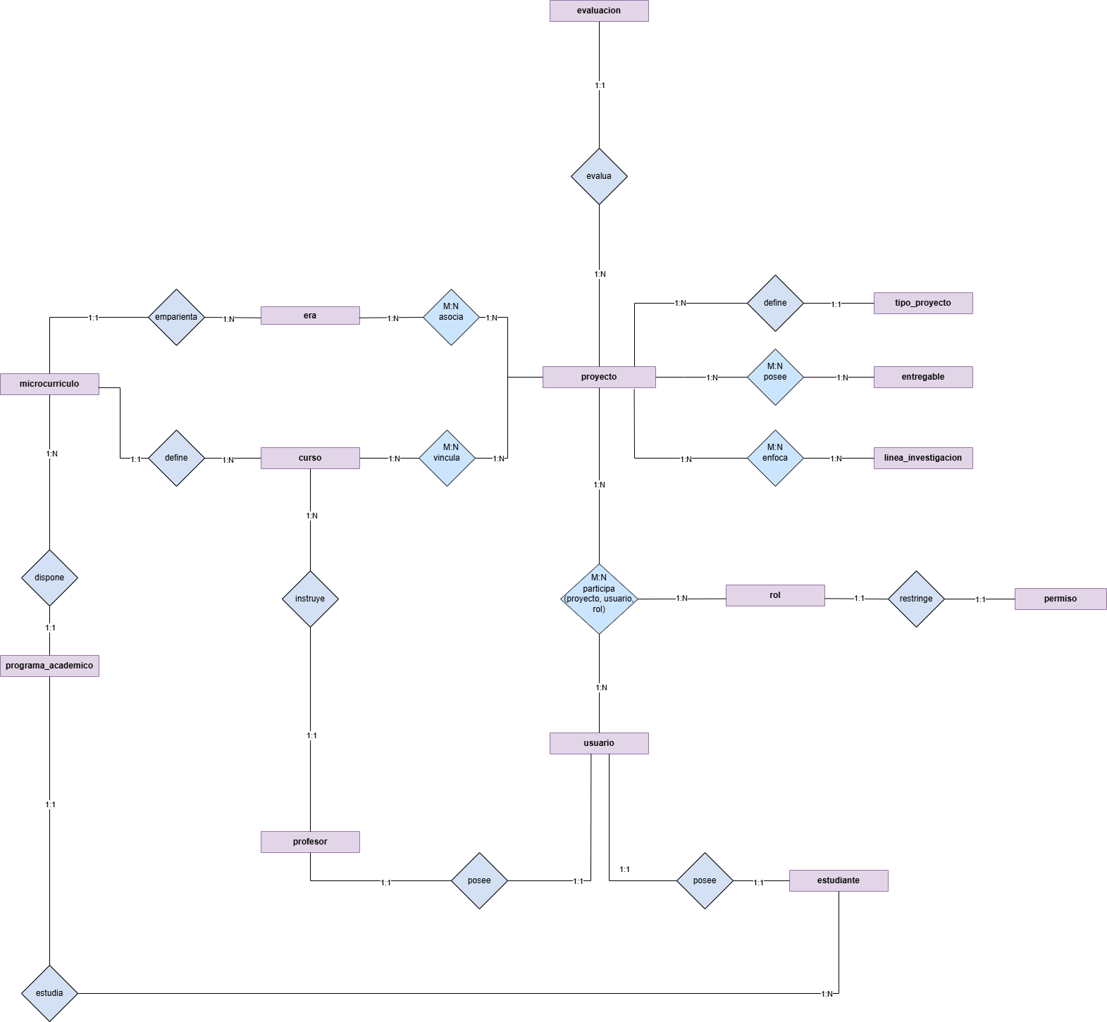
Modelo de Chen (Simple)

Modelo conceptual (Chen)
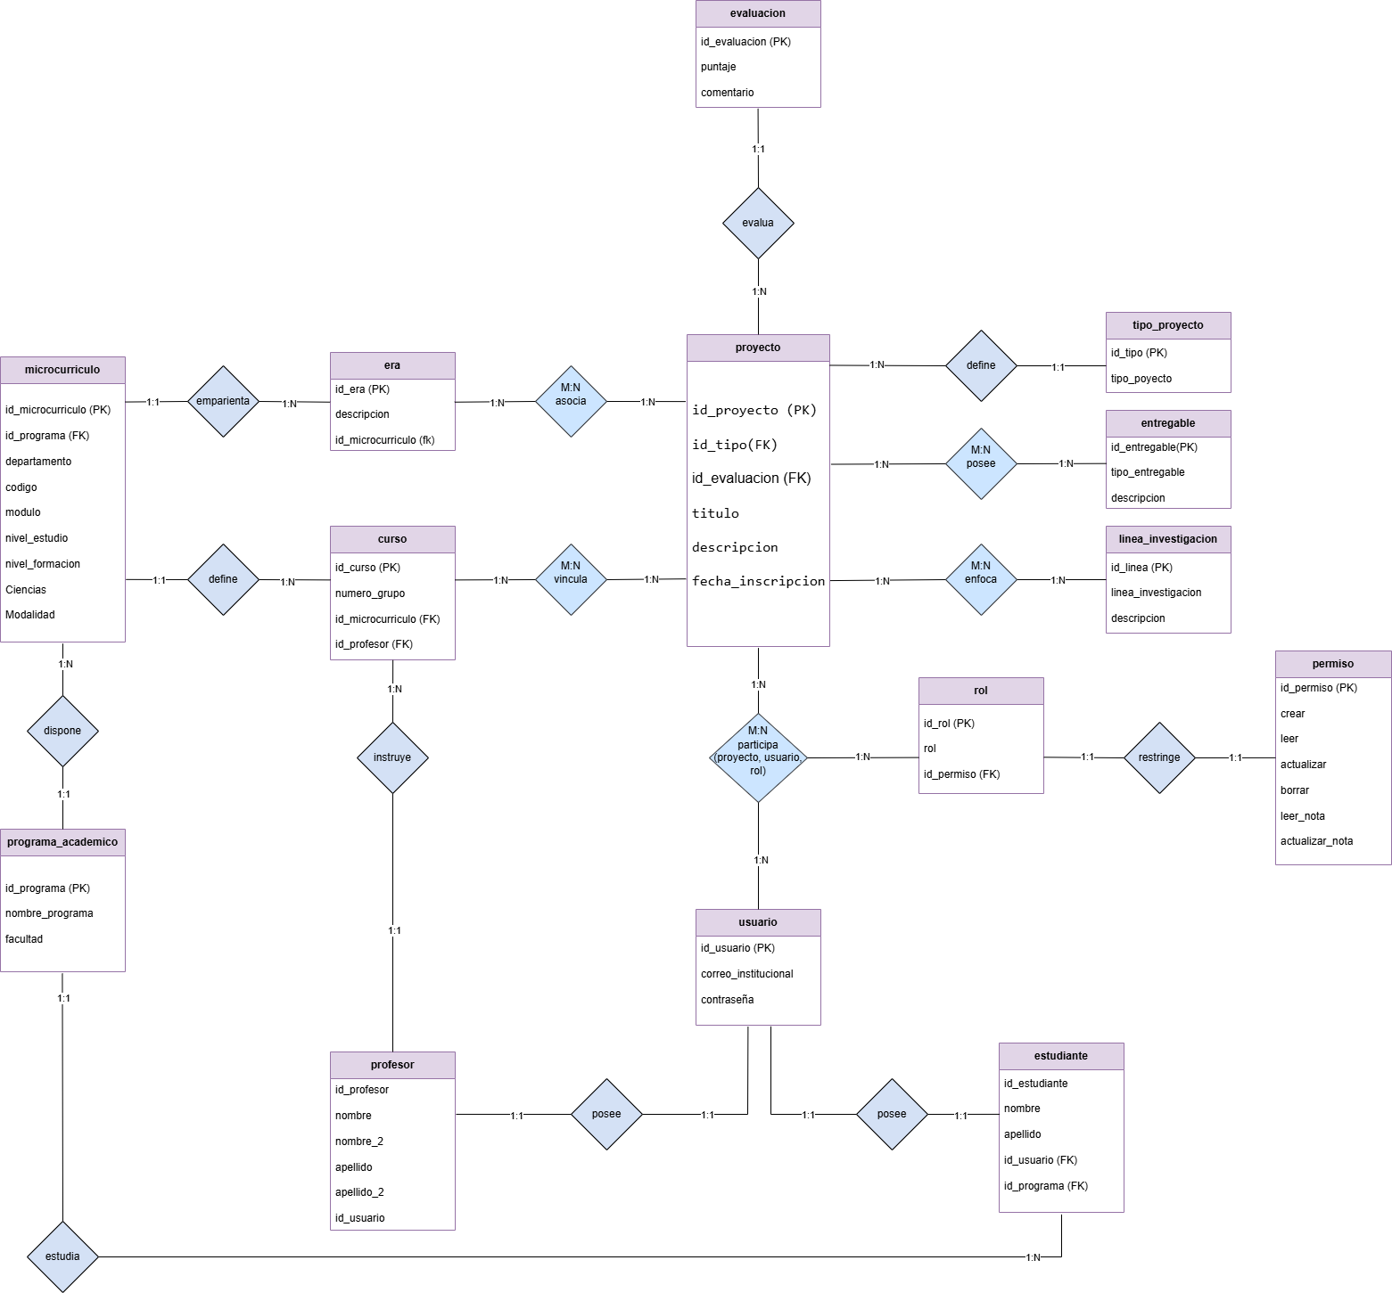
Modelo Entidad-Relación de Chen (Clásico)

